编码名称对照表
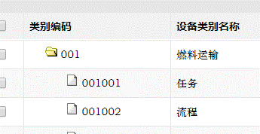
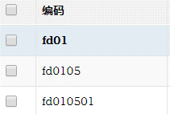
序号 | 主键 | 分类编码 | 分类名称 | 状态编码 | 状态名称 | 设备级别编码 | 设备级别名称 | 资金来源编码 | 资金来源名称 | 位置编码 | 位置名称 | 特种设备 | 非特种设备 | 部门编码 | 部门名称
1 | 2018031600001 |  |  | 01 | 运行 | 001 | 一类设备 | ZYZJ | 自有资金 |  |  | 0 | 1 | 001001001
2 | 2018031600002 |  |  | 02 | 备用 | 002 | 二类设备 |  |  |  |  |  |  | 001001002 | 人力资源部
3 | 2018031600003 |  |  | 03 | 检修 | 003 | 三类设备 |  |  |  |  |  |  | 001001003 | 政工部
4 | 2018031600004 |  |  | 04 | 启用 |  |  |  |  |  |  |  |  | 001001004 | 财务部
5 | 2018031600005 |  |  |  |  |  |  |  |  |  |  |  |  | 001001005 | 计划经营部
6 | 2018031600006 |  |  |  |  |  |  |  |  |  |  |  |  | 001001006 | 物资部
7 | 2018031600007 |  |  |  |  |  |  |  |  |  |  |  |  | 001001007 | 生产技术部
8 | 2018031600008 | 说明： |  |  |  |  |  |  |  |  |  |  |  | 001001008 | 安全环保部
9 | 2018031600009 | 1 | 拖拉序号和主键生成当天主键序列号，然后复制并在设备卡片主键中粘贴数值。 |  |  |  |  |  |  |  |  |  |  | 001001009 | 发电运行部
10 | 2018031600010 | 2 | 各种名称用对应的编码 |  |  |  |  |  |  |  |  |  |  | 001001010 | 设备维护部
11 | 2018031600011 |  |  |  |  |  |  |  |  |  |  |  |  | 001001011 | 基建前期部
12 | 2018031600012 |  |  |  |  |  |  |  |  |  |  |  |  | 001001012 | 售电公司部
13 | 2018031600013 |  |  |  |  |  |  |  |  |  |  |  |  | 001001013
14 | 2018031600014 |  |  |  |  |  |  |  |  |  |  |  |  | 001001014
15 | 2018031600015 |  |  |  |  |  |  |  |  |  |  |  |  | 001001015
16 | 2018031600016
17 | 2018031600017
18 | 2018031600018
19 | 2018031600019
20 | 2018031600020
21 | 2018031600021
22 | 2018031600022
23 | 2018031600023
24 | 2018031600024

